1、环境图
1. 家宽日志留存系统架构图

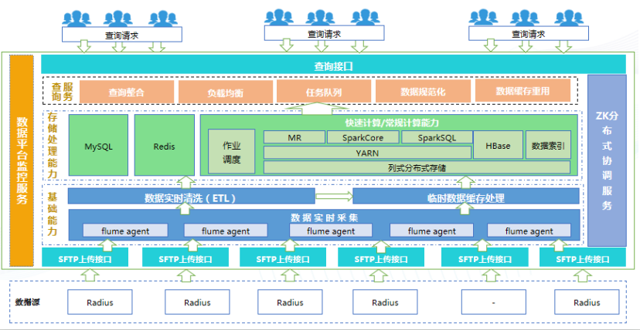

2. 日志采集框架图

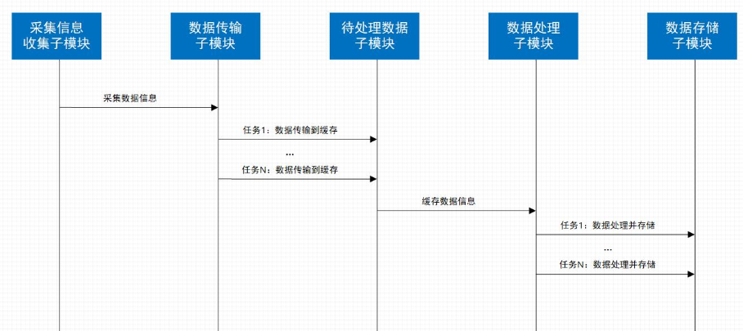

3. 日志上报功能模块框架图
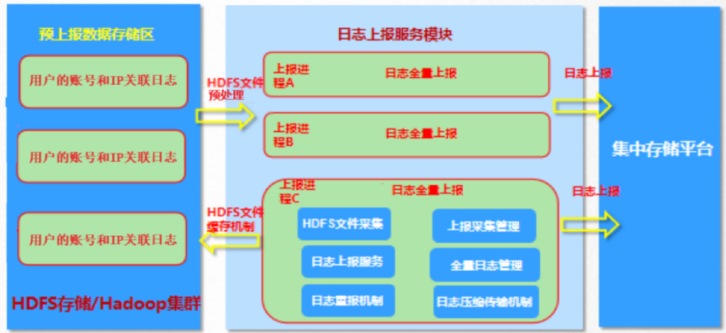

4.查询接口交互流程图

